一件代发经销品
乾元一件代发外部产品2026年产品价格表
序号 | 供应商 | 品类 | 产品编码 | 图片 | 产品名称 | 经营状态 | 规格 |  | 计价单位 | 采购成本 （含税/单） | 供货价 （含税/单） | 乾元毛利率 | 零售价 | 客户 毛利率 | 卖点 | 发货时效 | 产地（省+市 ） | 发货仓（省+市 ） | 快递公司 | 服务区域及费用 | 上市周期 | 京东链接 | 产品条码 | 备注

 |  |  |  |  |  |  | 克重 | 支/单 |  |  |  |  | 元/支
1 | 华润五丰 | 五丰黎红 | 7010411002 |  | 五丰黎红风味菜籽油1.8L | 在售 | 1.8L | 1 | 瓶 | 29.8 | 33.8 | 12% | 47 | 28% |  | 2-5日 |  |  |  | 港澳台、新疆、西藏、青海、海南不发货 | 全年有货 |  | 6904026790324
2 | 华润五丰 | 五丰黎红 | 7010411001 |  | 五丰黎红黄菜籽油1.8L | 在售 | 1.8L | 1 | 瓶 | 35.2 | 38.2 | 8% | 50 | 24% |  | 2-5日 |  |  |  | 港澳台、新疆、西藏、青海、海南不发货 | 全年有货 |  | 6904026789960
3 | 华润五丰 | 五丰黎红 | 7010411006 |  | 五丰黎红风味菜籽油5L | 在售 | 5L | 1 | 瓶 | 77.2 | 82.2 | 6% | 95 | 13% |  | 2-5日 |  |  |  | 港澳台、新疆、西藏、青海、海南不发货 | 全年有货 |  | 6904026790300
4 | 华润五丰 | 五丰黎红 | 7010411071 |  | 五丰黎红黄菜籽油5L（通用瓶） | 在售 | 5L | 1 | 瓶 | 77.8 | 87.8 | 11% | 110 | 20% |  | 2-5日 |  |  |  | 港澳台、新疆、西藏、青海、海南不发货 | 全年有货 |  | 6904026792267
5 | 华润五丰 | 五丰黎红 | 7010411005 |  | 五丰黎红小榨菜籽油5L | 在售 | 5L | 1 | 瓶 | 85.5 | 95.5 | 10% | 125 | 24% |  | 2-5日 |  |  |  | 港澳台、新疆、西藏、青海、海南不发货 | 全年有货 |  | 6904026790317
6 | 华润五丰 | 五丰喜上喜 | 2090101013 |  | 五丰喜上喜一级腊肠400g | 在售 | 400 | 1 | 包 | 27.7 | 36.0 | 23% | 63 | 43% |  | 2-5日 |  |  |  | 港澳台、新疆、西藏、青海、海南不发货 | 全年有货 |  | 6971209090267
7 | 华润五丰 | 五丰喜上喜 | 2100301001 |  | 五丰喜上喜双喜腊味600g | 在售 | 600 | 1 | 盒 | 39.4 | 51.2 | 23% | 85 | 40% |  | 2-5日 |  |  |  | 港澳台、新疆、西藏、青海、海南不发货 | 全年有货 |  | 6971209090489
8 | 华润五丰 | 五丰喜上喜 | 2090101025 |  | 五丰喜上喜黑猪腊肠400g | 在售 | 400 | 1 | 盒 | 43.0 | 61.0 | 30% | 112 | 46% |  | 2-5日 |  |  |  | 港澳台、新疆、西藏、青海、海南不发货 | 全年有货 |  | 6971209092308
9 | 华润五丰 | 五丰 | 5150201004 |  | 五丰长粒香米5KG（A） | 在售 | 5KG | 1 | 袋 | 34.0 | 38.0 | 11% | 55 | 31% |  | 2-5日 |  |  |  | 港澳台、新疆、西藏、青海、海南不发货 | 全年有货 |  | 6977172040162
10 | 华润五丰 | 五丰 | 5150201007 |  | 鲜稻家五丰长粒香米5KG | 在售 | 5KG | 1 | 袋 | 34.0 | 38.0 | 11% | 55 | 31% |  | 2-5日 |  |  |  | 港澳台、新疆、西藏、青海、海南不发货 | 全年有货 |  | 6977172040131
11 | 华润五丰 | 五丰 | 5150201009 |  | 五丰有机大米(基地鲜供)5KG | 在售 | 5KG | 1 | 袋 | 36.0 | 42.4 | 15% | 58 | 27% |  | 2-5日 |  |  |  | 港澳台、新疆、西藏、青海、海南不发货 | 全年有货 |  | 6977172040117
12 | 华润五丰 | 五丰 | 5150201005 |  | 五丰优选东北大米5KG | 在售 | 5KG | 1 | 袋 | 32.0 | 37.6 | 15% | 49 | 23% |  | 2-5日 |  |  |  | 港澳台、新疆、西藏、青海、海南不发货 | 全年有货 |  | 6977172040155
13 | 新疆昊阳 | 水果 |  | 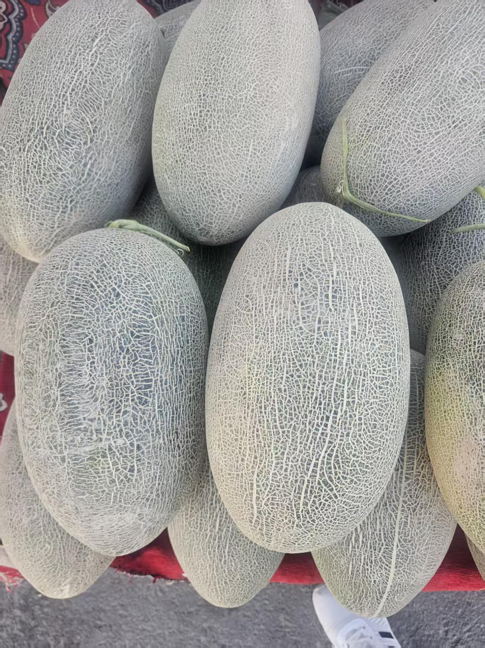 | 正宗新疆特产伽师瓜原产地新疆喀什市伽师县10-12斤（两颗装） | 在售 （季节性产品） | 5-6kg | 2 | 颗 | 70.0 | 80.0 | 13% | 432 | 81% | 新疆伽师原产，地理标志贡瓜，天山雪水灌溉，戈壁长日照脆嫩爆汁，皮薄少籽 不催熟 | 4-5日 | 新疆喀什地区伽师县 | 新疆巴音郭楞蒙古自治州库尔勒市 | 顺丰 | 港澳台，西藏不发货 | 5月-9月
14 | 新疆昊阳 | 水果 |  | 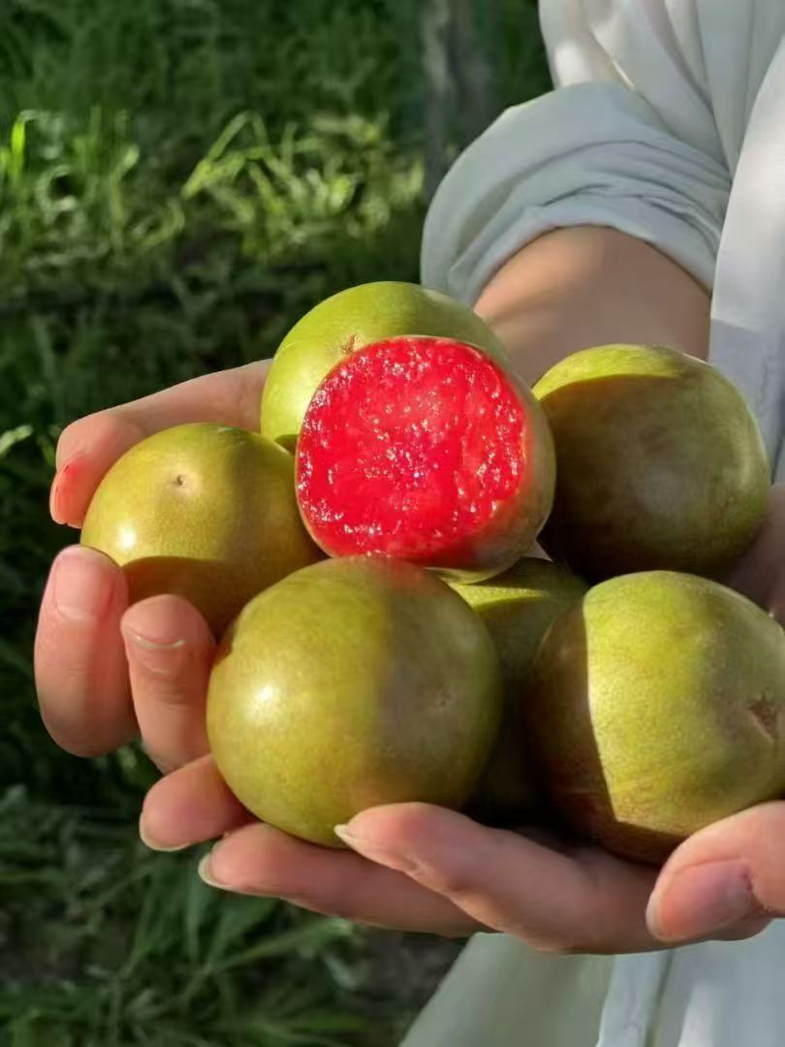 | 新疆李子恐龙蛋原产地新疆阿克苏当地新鲜现摘2kg | 在售 （季节性产品） | 2kg | 1 | 箱 | 100.0 | 112.0 | 11% | 233 | 52% | 新疆原产，核小肉厚自然成熟不催不打蜡，花青素丰富果形独特，稀缺应季鲜果 | 2-3日 | 新疆阿克苏 | 新疆巴音郭楞蒙古自治州库尔勒市 | 顺丰 | 港澳台，西藏不发货 | 7月-9月
15 | 新疆昊阳 | 水果 |  | 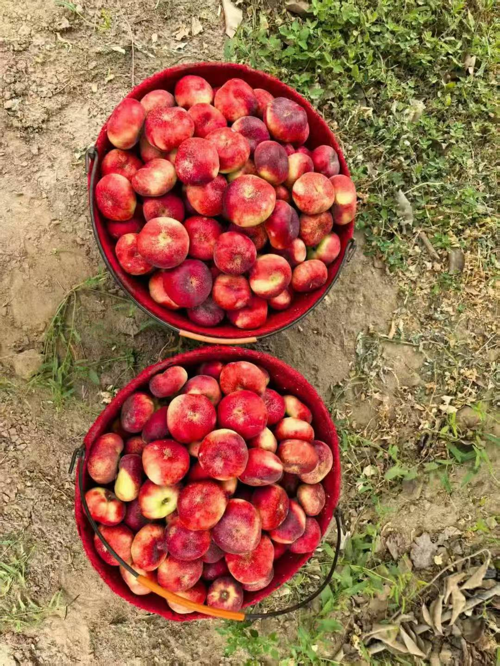 | 新疆直邮蟠桃产自于新疆库尔勒市501团2kg | 在售 （季节性产品） | 2kg | 1 | 箱 | 88.0 | 99.0 | 11% | 268 | 63% | 库尔勒501团原产地，桃香浓郁，汁水充沛自然树上熟，应季稀缺鲜果 | 2-3日 | 新疆巴音郭楞蒙古自治州库尔勒市501 | 新疆巴音郭楞蒙古自治州库尔勒市 | 顺丰 | 港澳台，西藏不发货 | 6月-9月
16 | 新疆昊阳 | 水果 |  | 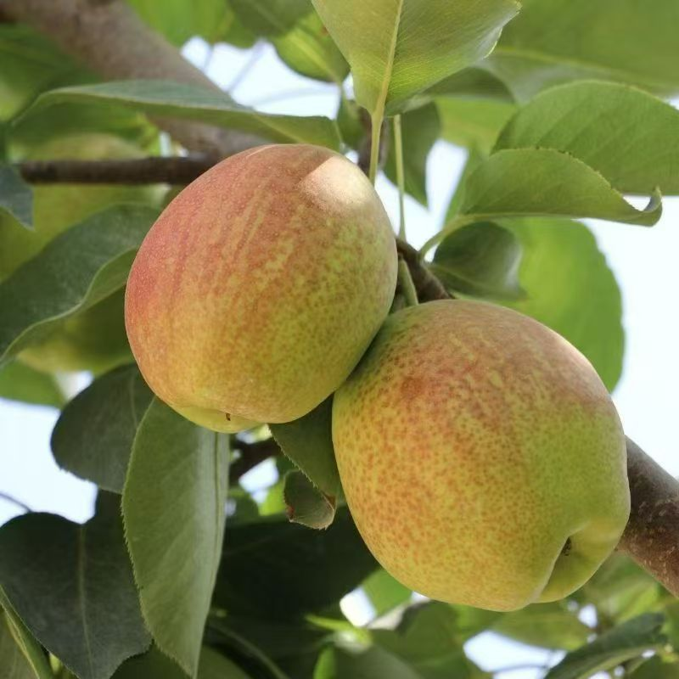 | 新疆库尔勒香梨原产地新疆库尔勒市沙依东县超特香梨5kg | 在售 | 5kg | 1 | 箱 | 85.0 | 95.0 | 11% | 148 | 36% | 库尔勒原生果种，沙壤培育光照充裕凝聚果香，汁水充盈果肉细腻，清甜润喉果皮薄嫩，果香持久悠长当季现采，天然原生态鲜果 | 2-3日 | 新疆巴音郭楞蒙古自治州库尔勒市沙依东县 | 新疆巴音郭楞蒙古自治州库尔勒市 | 德邦 | 港澳台，西藏不发货 | 全年有货
17 | 新疆昊阳 | 水果 |  |  | 新疆库尔勒香梨原产地新疆库尔勒市沙依东县超特香梨7kg | 在售 | 7kg | 1 | 箱 | 115.0 | 129.0 | 11% | 159 | 19% |  | 2-3日 | 新疆巴音郭楞蒙古自治州库尔勒市沙依东县 | 新疆巴音郭楞蒙古自治州库尔勒市 | 德邦 | 港澳台，西藏不发货 | 全年有货
18 | 新疆昊阳 | 水果 |  |  | 新疆库尔勒香梨原产地新疆库尔勒市沙依东县全母梨王5kg | 在售 | 5kg | 1 | 箱 | 77.0 | 87.0 | 11% | 138 | 37% |  | 2-3日 | 新疆巴音郭楞蒙古自治州库尔勒市沙依东县 | 新疆巴音郭楞蒙古自治州库尔勒市 | 德邦 | 港澳台，西藏不发货 | 全年有货
19 | 新疆昊阳 | 水果 |  |  | 新疆库尔勒香梨原产地新疆库尔勒市沙依东县全母梨王7kg | 在售 | 7kg | 1 | 箱 | 102.0 | 115.0 | 11% | 255 | 55% |  | 2-3日 | 新疆巴音郭楞蒙古自治州库尔勒市沙依东县 | 新疆巴音郭楞蒙古自治州库尔勒市 | 德邦 | 港澳台，西藏不发货 | 全年有货
48 | 国药大健康 | 国药大健康 |  |  | 孔伯华 清灵甘露茶2.7g*15包/盒 | 在售 | 40.5g | 1 | 盒 | 25.0 | 29.0 | 14% | 50 | 42% | 孔伯华，近代中医第一人，十大名医之首。中医药大学奠基者。 | 2-3日 |  |  |  | 港澳台，西藏不发货 | 全年有货
49 | 国药大健康 | 国药大健康 |  |  | 孔伯华 日日轻盈茶4g/包*15/盒 | 在售 | 60g | 1 | 盒 | 25.0 | 29.0 | 14% | 50 | 42% |  | 2-3日 |  |  |  | 港澳台，西藏不发货 | 全年有货
50 | 国药大健康 | 国药大健康 |  |  | 孔伯华 花果畅音茶5g/包*15/盒 | 在售 | 75g | 1 | 盒 | 25.0 | 29.0 | 14% | 50 | 42% |  | 2-3日 |  |  |  | 港澳台，西藏不发货 | 全年有货
51 | 国药大健康 | 国药大健康 |  |  | 孔伯华 花花恬静茶5g/包*15/盒 | 在售 | 75g | 1 | 盒 | 25.0 | 29.0 | 14% | 50 | 42% |  | 2-3日 |  |  |  | 港澳台，西藏不发货 | 全年有货
52 | 国药大健康 | 国药大健康 |  |  | 孔伯华 舒甘炯炯茶5g/包*15/盒 | 在售 | 75g | 1 | 盒 | 25.0 | 29.0 | 14% | 50 | 42% |  | 2-3日 |  |  |  | 港澳台，西藏不发货 | 全年有货
53 | 国药大健康 | 国药大健康 |  |  | 深度逆转 南极磷虾油软胶囊45g（0.75g/粒*60粒） | 在售 | 45g | 1 | 盒 | 45.0 | 55.0 | 18% | 199 | 72% | 国药旗下自研品牌 | 2-3日 |  |  |  | 港澳台，西藏不发货 | 全年有货
54 | 国药大健康 | 国药大健康 |  |  | 深度逆转®「文曲瓶」350mL(25mLx14瓶)复合饮+28g(1gx28片)压片糖果 | 在售 | 350ml+28g | 1 | 盒 | 150.0 | 180.0 | 17% | 499 | 64% | 国药旗下自研品牌 | 2-3日 |  |  |  | 港澳台，西藏不发货 | 全年有货
55 | 国药大健康 | 国药大健康 |  |  | 深度逆转® 「灵光瓶」500mL(25mLx20瓶) | 在售 | 500ml | 1 | 盒 | 140.0 | 165.0 | 15% | 459 | 64% | 国药旗下自研品牌 | 2-3日 |  |  |  | 港澳台，西藏不发货 | 全年有货
56 | 国药大健康 | 国药大健康 |  |  | 赢养优多菌乐活22栋益生菌粉15g（1.5gx10袋） | 在售 | 15g | 1 | 盒 | 13.0 | 16.0 | 19% | 48 | 67% |  | 2-3日 |  |  |  | 港澳台，西藏不发货 | 全年有货
61 | 国药大健康 | 国药大健康 |  |  | 牧怡全脂绵羊乳粉25克*7袋 | 在售 | 175g | 1 | 盒 | 234.0 | 264.0 | 11% | 338 | 22% |  | 2-3日 |  |  |  | 港澳台，西藏不发货 | 全年有货
62 | 国药大健康 | 国药大健康 |  |  | 牧怡全脂绵羊乳粉25克*7袋 | 在售 | 175g | 1 | 盒 | 499.0 | 559.0 | 11% | 688 | 19% |  | 2-3日 |  |  |  | 港澳台，西藏不发货 | 全年有货
63 | 国药大健康 | 国药大健康 |  |  | 蓓博颜玻色因紧致抗皱面霜50g | 在售 | 50g | 1 | 盒 | 219.0 | 275.0 | 20% | 899 | 69% | 国药自研黑绷带 | 2-3日 |  |  |  | 港澳台，西藏不发货 | 全年有货
64 | 国药大健康 | 国药大健康 |  |  | 蓓博颜玻色因紧颜舒润日霜50g | 在售 | 50g | 1 | 盒 | 219.0 | 275.0 | 20% | 899 | 69% | 国药自研白绷带 | 2-3日 |  |  |  | 港澳台，西藏不发货 | 全年有货
65 | 国药大健康 | 官栈×深度逆转 |  |  | 官栈×深度逆转金蝶花胶粥礼盒258g*8 | 在售 | 2064g | 1 | 盒 | 239.4 | 266.0 | 10% | 399 | 33% |  | 2-3日 |  |  |  | 港澳台，西藏不发货 | 全年有货
66 | 国药大健康 | 官栈×深度逆转 |  |  | 官栈*深度逆转 元气营养花胶龚210g*6 | 在售 | 1260g | 1 | 盒 | 119.4 | 132.7 | 10% | 199 | 33% |  | 2-3日 |  |  |  | 港澳台，西藏不发货 | 全年有货
67 | 国药大健康 | 官栈×深度逆转 |  |  | 官栈×深度逆转双参花胶羹礼盒168g*8 | 在售 | 1344g | 1 | 盒 | 179.4 | 199.3 | 10% | 299 | 33% |  | 2-3日 |  |  |  | 港澳台，西藏不发货 | 全年有货
68 | 国药大健康 | 官栈×深度逆转 |  |  | 官栈×深度逆转莲子石斛金蝶花胶粥258g | 在售 | 258g | 1 | 盒 | 29.9 | 33.3 | 10% | 50 | 33% |  | 2-3日 |  |  |  | 港澳台，西藏不发货 | 全年有货
69 | 国药大健康 | 官栈×深度逆转 |  |  | 官栈×深度逆转人参桃胶花胶羹168g | 在售 | 168g | 1 | 盒 | 22.1 | 24.6 | 10% | 37 | 33% |  | 2-3日 |  |  |  | 港澳台，西藏不发货 | 全年有货
70 | 国药大健康 | 官栈×深度逆转 |  |  | 官栈×深度逆转西洋参枸杞花胶羹168g | 在售 | 168g | 1 | 盒 | 22.1 | 24.6 | 10% | 37 | 33% |  | 2-3日 |  |  |  | 港澳台，西藏不发货 | 全年有货
71 | 国药大健康 | 官栈×深度逆转 |  |  | 官栈×深度逆转黄花鱼胶90g | 在售 | 90g | 1 | 盒 | 418.8 | 465.3 | 10% | 698 | 33% |  | 2-3日 |  |  |  | 港澳台，西藏不发货 | 全年有货
72 | 国药大健康 | 官栈×深度逆转 |  |  | 官栈×深度逆转黄花鱼胶180g | 在售 | 180g | 1 | 盒 | 899.4 | 999.3 | 10% | 1,499 | 33% |  | 2-3日 |  |  |  | 港澳台，西藏不发货 | 全年有货
73 | 国药大健康 | 仙晏 |  |  | 仙晏霍山铁皮石斛(枫斗)100g | 在售 | 100g | 1 | 盒 | 178.0 | 197.8 | 10% | 988 | 80% |  | 2-3日 |  |  |  | 港澳台，西藏不发货 | 全年有货
74 | 国药大健康 | 仙晏 |  |  | 仙晏加拿大西洋参100g | 在售 | 100g | 1 | 盒 | 199.0 | 221.1 | 10% | 1,299 | 83% |  | 2-3日 |  |  |  | 港澳台，西藏不发货 | 全年有货
75 | 国药大健康 | 仙晏 |  |  | 仙晏枸杞原浆30ml*20袋 | 在售 | 600ml | 1 | 盒 | 56.0 | 62.2 | 10% | 89 | 30% |  | 2-3日 |  |  |  | 港澳台，西藏不发货 | 全年有货
76 | 国药大健康 | 仙晏 |  |  | 仙晏印尼燕窝50g | 在售 | 50g | 1 | 盒 | 806.0 | 895.6 | 10% | 1,700 | 47% |  | 2-3日 |  |  |  | 港澳台，西藏不发货 | 全年有货
77 | 国药大健康 | 仙晏 |  |  | 仙晏印尼燕窝100g | 在售 | 100g | 1 | 盒 | 1492.0 | 1657.8 | 10% | 3,400 | 51% |  | 2-3日 |  |  |  | 港澳台，西藏不发货 | 全年有货
78 | 国药大健康 | 仙晏 |  |  | 仙晏马来燕窝50g | 在售 | 50g | 1 | 盒 | 695.0 | 772.2 | 10% | 1,300 | 41% |  | 2-3日 |  |  |  | 港澳台，西藏不发货 | 全年有货
79 | 国药大健康 | 仙晏 |  |  | 仙晏马来燕窝100g | 在售 | 100g | 1 | 盒 | 1299.0 | 1443.3 | 10% | 2,500 | 42% |  | 2-3日 |  |  |  | 港澳台，西藏不发货 | 全年有货
80 | 国药大健康 | 仙晏 |  |  | 仙晏 印度尼西亚 鲜炖燕条100g | 在售 | 100g | 1 | 盒 | 1095.0 | 1216.7 | 10% | 1,650 | 26% |  | 2-3日 |  |  |  | 港澳台，西藏不发货 | 全年有货
81 | 国药大健康 | 仙晏 |  |  | 仙晏燕盏条10g | 在售 | 10g | 1 | 盒 | 123.0 | 136.7 | 10% | 220 | 38% |  | 2-3日 |  |  |  | 港澳台，西藏不发货 | 全年有货
82 | 国药大健康 | 仙晏 |  |  | 仙晏印尼甄选燕盏50g | 在售 | 50g | 1 | 盒 | 846.0 | 940.0 | 10% | 3,350 | 72% |  | 2-3日 |  |  |  | 港澳台，西藏不发货 | 全年有货
83 | 国药大健康 | 仙晏 |  |  | 仙晏印尼甄选燕盏100g | 在售 | 100g | 1 | 盒 | 1572.0 | 1746.7 | 10% | 6,600 | 74% |  | 2-3日 |  |  |  | 港澳台，西藏不发货 | 全年有货
84 | 国药大健康 | 仙晏 |  |  | 仙晏马来甄选燕盏50g | 在售 | 50g | 1 | 盒 | 695.0 | 772.2 | 10% | 1,900 | 59% |  | 2-3日 |  |  |  | 港澳台，西藏不发货 | 全年有货
85 | 国药大健康 | 仙晏 |  |  | 仙晏马来甄选燕盏100g | 在售 | 100g | 1 | 盒 | 1299.0 | 1443.3 | 10% | 3,800 | 62% |  | 2-3日 |  |  |  | 港澳台，西藏不发货 | 全年有货
86 | 国药大健康 | 麦卢卡 |  |  | 新西兰麦卢卡蜂蜜MGO40+400g | 在售 | 400g | 1 | 袋 | 69.0 | 76.7 | 10% | 149 | 49% | 小红书爆款 | 2-3日 |  |  |  | 港澳台，西藏不发货 | 全年有货
87 | 国药大健康 | 麦卢卡 |  |  | 新西兰麦卢卡蜂蜜UMF7+400g | 在售 | 400g | 1 | 袋 | 109.0 | 121.1 | 10% | 229 | 47% |  | 2-3日 |  |  |  | 港澳台，西藏不发货 | 全年有货
88 | 国药大健康 | 麦卢卡 |  |  | 新西兰麦卢卡蜂蜜UMF10+500g | 在售 | 500g | 1 | 瓶 | 149.0 | 165.6 | 10% | 359 | 54% |  | 2-3日 |  |  |  | 港澳台，西藏不发货 | 全年有货
89 | 国药大健康 | 麦卢卡 |  |  | 新西兰麦卢卡蜂蜜UMF15+250g | 在售 | 250g | 1 | 瓶 | 189.0 | 210.0 | 10% | 399 | 47% |  | 2-3日 |  |  |  | 港澳台，西藏不发货 | 全年有货
90 | 联创云仓 | 蓬莱黑猪 |  |  | 子牧蓬莱生态黑猪五花肉1000g | 在售 | 1000g | 1 | 盒 | 48.0 | 82.0 | 41% | 149 | 45% |  | 2-3日 |  |  |  | 港澳台，西藏不发货 | 全年有货
91 | 联创云仓 | 蓬莱黑猪 |  |  | 子牧蓬莱生态黑猪肋排1000g | 在售 | 1000g | 1 | 盒 | 73.0 | 93.0 | 22% | 199 | 53% |  | 2-3日 |  |  |  | 港澳台，西藏不发货 | 全年有货
92 | 联创云仓 | 蓬莱黑猪 |  |  | 子牧蓬莱生态黑猪猪蹄块1000g | 在售 | 1000g | 1 | 盒 | 63.0 | 85.0 | 26% | 179 | 53% |  | 2-3日 |  |  |  | 港澳台，西藏不发货 | 全年有货
93 | 联创云仓 | 蓬莱黑猪 |  |  | 子牧蓬莱生态黑猪棒骨块1000g | 在售 | 1000g | 1 | 盒 | 36.0 | 50.0 | 28% | 99 | 49% |  | 2-3日 |  |  |  | 港澳台，西藏不发货 | 全年有货
94 | 联创云仓 | 蓬莱黑猪 |  |  | 子牧蓬莱生态黑猪去皮腿肉1000g | 在售 | 1000g | 1 | 盒 | 52.0 | 85.0 | 39% | 158 | 46% |  | 2-3日 |  |  |  | 港澳台，西藏不发货 | 全年有货
95 | 联创云仓 | 乔府大院 |  |  | 乔府大院金饭碗五常大米5kg | 在售 | 5000g | 1 | 瓶 | 68.0 | 89.0 | 24% | 158 | 44% |  | 2-3日 |  |  |  | 港澳台，西藏不发货 | 全年有货
96 | 羊小贝 | 羊小贝 |  |  | yosibaby/羊小贝山羊奶整箱200ml*10盒 | 在售 | 2000ml | 1 | 瓶 | 38.0 | 59.0 | 36% | 88 | 33% |  | 2-3日 |  |  |  | 港澳台，西藏不发货 | 全年有货
97 | 羊小贝 | 羊小贝 |  |  | yosibaby/羊小贝有机配方羊奶粉380g | 在售 | 380g | 1 | 瓶 | 88.0 | 138.0 | 36% | 215 | 36% |  | 2-3日 |  |  |  | 港澳台，西藏不发货 | 全年有货
99 | 户外运动 | 户外运动 |  |  | Naturehike/挪客铝合金蛋卷桌SE版 | 在售 |  | 1 | 瓶 | 229.0 | 276.0 | 17% | 399 | 31% |  | 2-3日 |  |  |  | 港澳台，西藏不发货 | 全年有货
100 | 户外运动 | 户外运动 |  |  | Naturehike/挪客铝合金蛋卷桌SE版 | 在售 |  | 1 | 瓶 | 229.0 | 276.0 | 17% | 399 | 31% |  | 2-3日 |  |  |  | 港澳台，西藏不发货 | 全年有货
101 | 户外运动 | 户外运动 |  |  | MOBIGARDEN/牧高笛征途伸缩铝合金登山杖 | 在售 |  | 1 | 瓶 | 41.0 | 47.5 | 14% | 69 | 31% |  | 2-3日 |  |  |  | 港澳台，西藏不发货 | 全年有货
102 | 户外运动 | 户外运动 |  |  | MOBIGARDEN/牧高笛征途伸缩铝合金登山杖 | 在售 |  | 1 | 瓶 | 41.0 | 47.5 | 14% | 69 | 31% |  | 2-3日 |  |  |  | 港澳台，西藏不发货 | 全年有货
104 | 户外运动 | 户外运动 |  |  | Naturehike/挪客200毫升随行钛保温杯 | 在售 |  | 1 | 瓶 | 82.0 | 89.0 | 8% | 129 | 31% |  | 2-3日 |  |  |  | 港澳台，西藏不发货 | 全年有货
105 | 户外运动 | 户外运动 |  |  | Naturehike/挪客200毫升随行钛保温杯 | 在售 |  | 1 | 瓶 | 82.0 | 89.0 | 8% | 129 | 31% |  | 2-3日 |  |  |  | 港澳台，西藏不发货 | 全年有货

